Узб
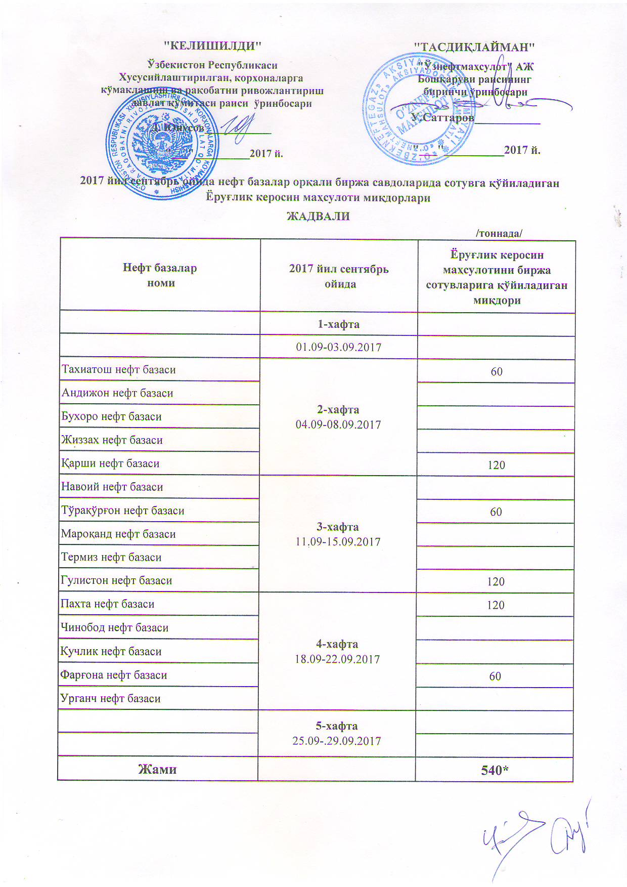
2017 йил сентябрь ойида "Нефт база унитар корхоналари" орқали биржа савдоларида сотувга қўиладиган Ёруғлик керосин маҳсулоти миқдорлари ЖАДВАЛИ
 |  | /тоннада/
Нефт база унита корхоналари номи | 2017 йил сентябрь ойида | Ёруғлик керосин маҳсулотини биржа сотувларига қўйиладиган миқдори
 | 1-хафта 01.09-03.09.2017

Тахиатош нефт базаси | 2-хафта 04.09-08.09.2017 | 60
Андижон нефт базаси
Бухоро нефт базаси
Жиззах нефт базаси
Қарши нефт базаси |  | 120
Навоий нефт базаси | 3-хафта 11.09-15.09.2017
Тўрақўрғон нефт базаси |  | 60
Мароқанд нефт базаси
Термиз нефт базаси
Гулистон нефт базаси |  | 120
Пахта нефт базаси | 4-хафта 18.09-22.09.2017 | 120
Чинобод нефт базаси
Кучлик нефт базаси
Фарғона нефт базаси |  | 60
Урганч нефт базаси
 | 5-хафта 25.09-29.09.2017

Жами |  | 540

